Blad1
Pelotonschieting liggende wip te Ovezande d.d. 19-01-2013

 | Peleton | 1e Pel. |  | 2e Pel. |  | 3e Pel. |  | Totaal
 |  | Pnt. | Tref. | Pnt. | Tref. | Pnt. | Tref. | Pnt. | Tref.

1 | Zorgvlied 2 | 19 | 12 | 25 | 14 | 20 | 12 | 64 | 38
2 | St.Sebastiaan 3 | 18 | 9 | 20 | 13 | 17 | 8 | 55 | 30
3 | Spes Nostra 2 | 8 | 5 | 18 | 11 | 25 | 17 | 51 | 33
4 | Willem Tell 4 | 9 | 6 | 23 | 15 | 17 | 10 | 49 | 31
5 | Willem Tell 2 | 19 | 12 | 21 | 13 | 8 | 8 | 48 | 33
6 | Willem Tell 1 | 15 | 8 | 18 | 11 | 15 | 8 | 48 | 27
7 | St.Sebastiaan 4 | 17 | 10 | 14 | 7 | 14 | 8 | 45 | 25
8 | Zeelandia 1 | 14 | 13 | 15 | 10 | 15 | 8 | 44 | 31
9 | Zeelandia 2 | 17 | 12 | 19 | 12 | 6 | 3 | 42 | 27
10 | Zorgvlied 1 | 17 | 12 | 13 | 8 | 9 | 6 | 39 | 26
11 | Spes Nostra 1 | 8 | 5 | 14 | 8 | 14 | 11 | 36 | 24
12 | Willem Tell 3 | 14 | 9 | 15 | 11 | 7 | 4 | 36 | 24
13 | Victoria 2 | 10 | 7 | 10 | 6 | 15 | 10 | 35 | 23
14 | Diana | 8 | 8 | 12 | 11 | 9 | 9 | 29 | 28
15 | Doel naar Hoger | 11 | 10 | 8 | 8 | 10 | 9 | 29 | 27
16 | Victoria 3 | 11 | 6 | 12 | 9 | 6 | 6 | 29 | 21
17 | Victoria 1 | 9 | 4 | 8 | 7 | 11 | 6 | 28 | 17
18 | Ons Genoegen | 11 | 10 | 8 | 8 | 8 | 8 | 27 | 26
19 | st.Sebastiaan 2 | 7 | 5 | 17 | 11 | 3 | 2 | 27 | 18
20 | Victoria 4 | 8 | 8 | 9 | 5 | 6 | 5 | 23 | 18
21 | Victoria 5 | 8 | 8 | 5 | 5 | 9 | 8 | 22 | 21
22 | Gastelse Wipclub | 4 | 4 | 9 | 9 | 4 | 4 | 17 | 17

 | Totaal punten/tref. | 262 | 183 | 313 | 212 | 248 | 170 | 823 | 565

 | Gemid. pnt./trf. | 11.91 | 8.32 | 14.23 | 9.64 | 11.27 | 7.73 | 37.41 | 25.68
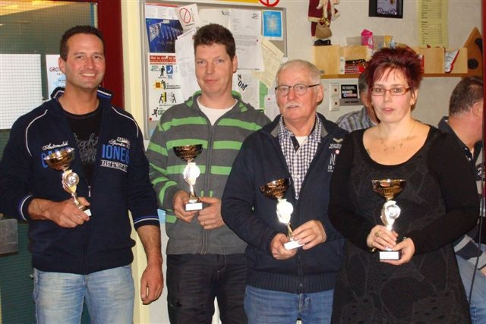

 |  |  |  |  |  | Kampioen Zorgvlied 2 met de schutters: Peter Wagenaar, Frank van Hove, Adrie Govers en Rina Proost

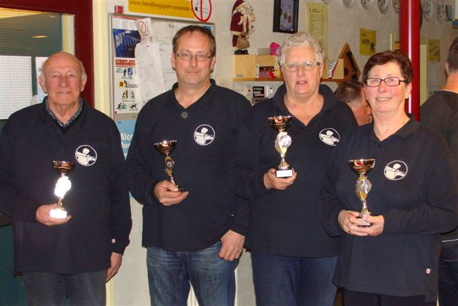

 | 2e plaats st.Sebastiaan 3 met de schutters: Dies Wagenaar, Rien Bouwense, Riek Hoogstrate en Wilma Meeuwse

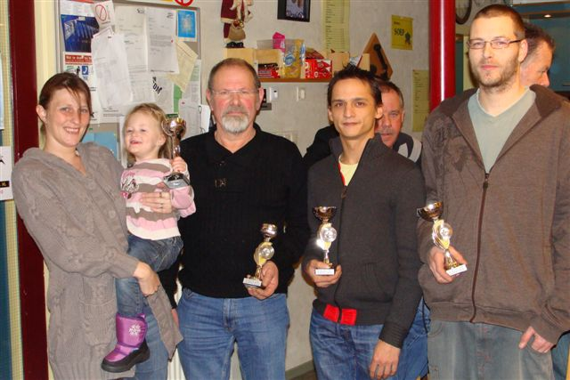

 |  |  |  |  |  | 3e plaats Spes Nostra 2 met de schutters: Monica de Jonge, Bas de Jonge, Daniel Rooze en Wilco de Jonge

